css
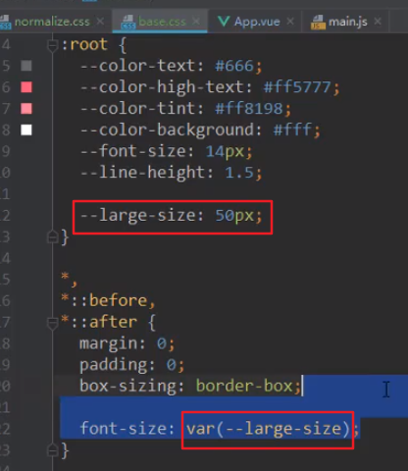
css定义变量和使用

Sheet1
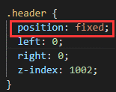
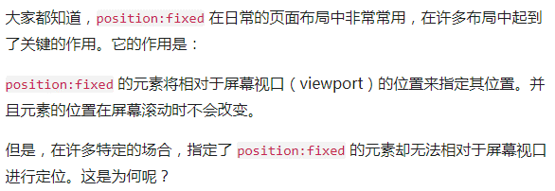
 | 用了position:fixed之后，下面的div层就识别不到上面的高度了，结果就会如下图

position: absolute的作用也跟fixed差不多，但是一旦滚动条滚动，它就会被滚动掉并不会一直保存在画面的某个位置

 | header-fixed这个样式主要用来控制SN/BOX Count那一块区域
 | position:stricky可以让SN/BOX Count在滚动的时候位置不变跟position:fixed效果差不多
 | 但是比fixed好的是它不是浮动的，下面的div可以有序的排在它下面
 | top:63是让这个层往下定位63px，因为上面的头的高度是63px，而且上面的头用了fixed属性是浮动层，必须下面的div必须指定高度

 | z-index:100也很重要，设定了这个在滚动条滚动的时候basic Info会排在SN/BOX Count的下面
 | 不然SN/BOX会被basic info这个div挡住

按钮组之间的间距设定

也可以用bootstrap的样式

 |  | 最后一个按钮margin-left是空最右边的边距

